Hoja1

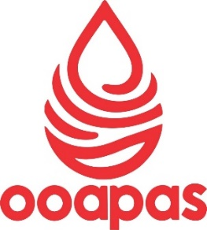
ANEXO 3: VINCULACIÓN DE OBJETIVOS

MUNICIPIO: OOAPAS NUMARAN DEL 01 DE ENERO AL 31 DE MARZO DEL AÑO 2025

UNIDAD PROGRAMÁTICA PRESUPUESTARIA | UNIDAD RESPONSABLE | NOMBRE DEL PROGRAMA | OBJETIVO GENERAL DEL PROGRAMA | PRESUPUESTO DE EGRESOS POR PROGRAMA |  | VlNCULAClÓN
 |  |  |  | IMPORTE APROBADO | IMPORTE DEVENGADO | PRIORIDAD PARA EL DESARROLLO | OBJETIVO DEL PLAN MUNICIPAL DE DESARROLLO | OBJETIVO DEL PLAN ESTATAL DESARROLLO | OBJETIVO DEL PLAN NACIONAL DE DESARROLLO
DIRECCION GENERAL OOAPAS | DIRECCION GENERAL OOAPAS | DESARROLLO URBANO, INFRAESTRUCTURA MUNICIPAL Y MEDIO AMBIENTE | ADMON DE LOS RECURSOS DE FORMA EFICIENTE F.F. 401 | $5,306,899.00 | $1,129,246.14 | Ampliar y rehabilitar la red de agua potable y alcantarillado | Ampliar la cobertura de los servicios de agua potable a todo el municipio. | 3.2.3.6. Construir, ampliar y modernizar los sistemas de Agua Potable, Drenaje y Saneamiento en | Estrategia 4.6.1 Garantizar el acceso asequible y equitativo al agua potable y su saneamiento mediante inversión en infraestructura y fomento del reúso, con prioridad en regiones con mayor vulnerabilidad climática o impacto por actividad humana.

 | Bajo protesta de decir verdad, declaramos que este reporte y sus notas son razonablemente correctos, y son responsabilidad del emisor.’

ING. JOSÉ DÍAZ CAMARENA PRESIDENTE MUNICIPAL
C. HORACIO AGUILAR ZAPIEN DIRECTOR OOAPAS
L.C.P. VICTOR MANUEL CABRERA ROMERO
CONTADOR GENERAL OOAPAS NUMARAN
LIC. REBECA YAZMIN GARCIA AGUILERA
CONTRALOR MUNICIPAL
 |  |  |  | 1/1

